المؤشرات الكلية

سوق العراق للاوراق المالية
جلسة الثلاثاء 2026/5/12 |  |  |  | تقرير أسعار الأسهم المتداولة لسوق العراق للأوراق المالية
الجلسة (83)
الاسهم المتداولة المدرجة و OTC |  |  | 1,098,813,421 |  |  | قيمة الأسهم المتداولة المدرجة و OTC |  | 1,656,099,060 |  |  | صفقات الشركات المدرجة وOTC | 1383
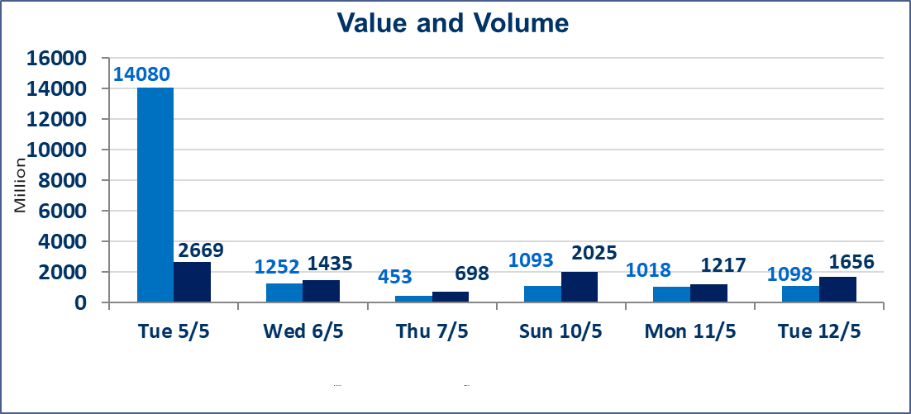
المؤشر60 ISX اليوم | 948.28 |  | نقطة |  |  | المؤشر15 ISX اليوم | 1241.85 | نقطة
المؤشر 60 ISX السابق | 958.05 |  | نقطة |  |  | المؤشر 15 ISX السابق | 1247.19 | نقطة
نسبة التغير | -1.02 |  | % |  |  | نسبة التغير | -0.43 | %
عدد النقاط | -9.77 |  | نقطة |  |  | عدد النقاط | -5.34 | نقطة

الشركات المدرجة | 104 | OTC | 14 | 118 |  | الشركات غير المتداولة المدرجة | 45 | OTC | 13 | 58
الشركات المتداولة | 49 | OTC | 1 | 50 |  | الشركات المرتفعة |  |  | 6
شركات الهيئة العامة |  |  |  | 2 |  | الشركات المنخفضة |  |  | 22
الموقوفة بقرار من هيأة الأوراق المالية |  |  |  | 8
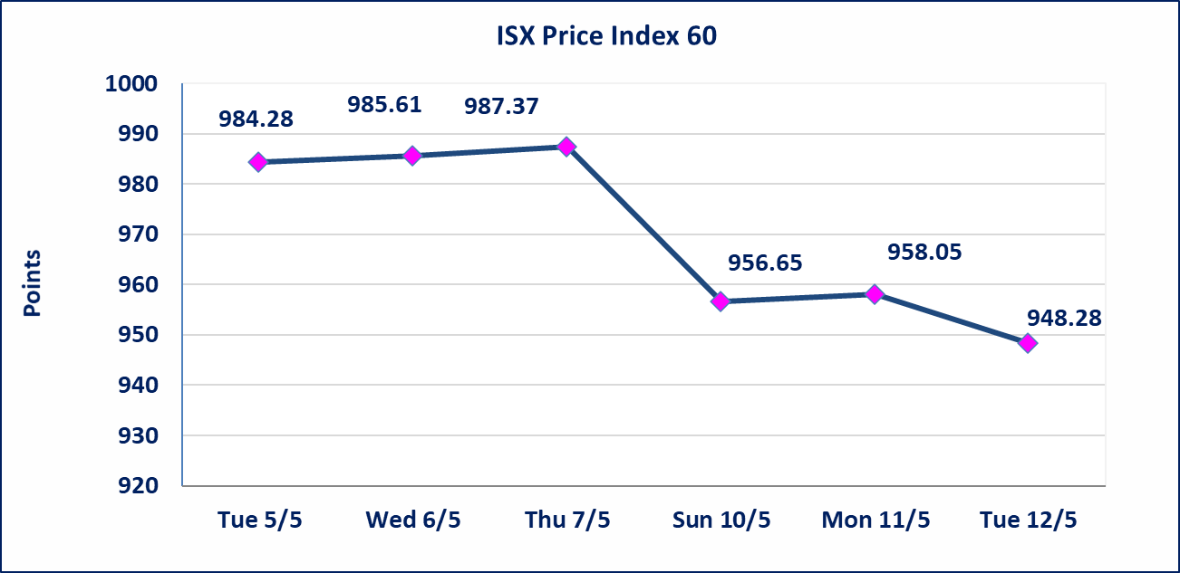

 |  |  |  |  |  |  | 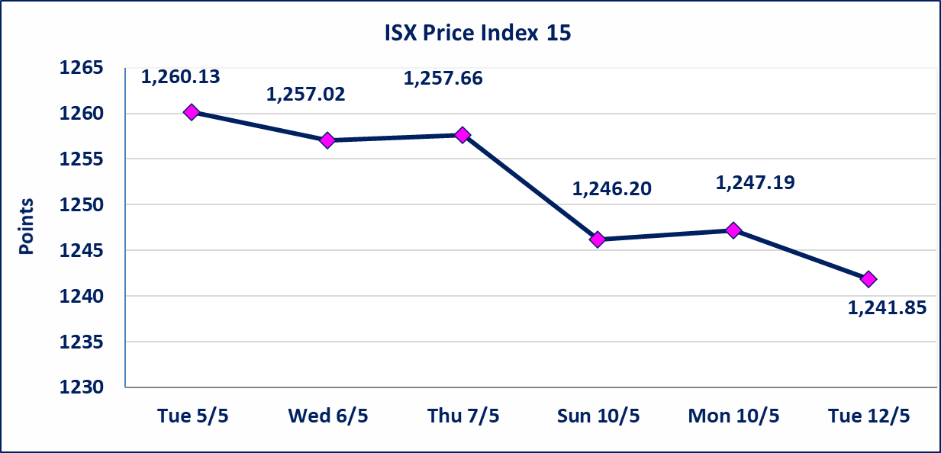
الحد الأعلى والادنى للتغير في السعر | نسبة التغير في كافة المنصات (5%) إرتفاعاً وإنخفاضاً من سعر الاغلاق السابق.
Web site : www.isx-iq.net E-mail : info-isx@isx-iq.net |  |  |  |  | 07834000034 - 07711211522 : ص . ب :3607 العلوية الهاتف |  |  |  |  |  | بغداد /الكرادة/ قرب المسرح الوطني /مجاور مصرف الخليج التجاري

نسبة التغير
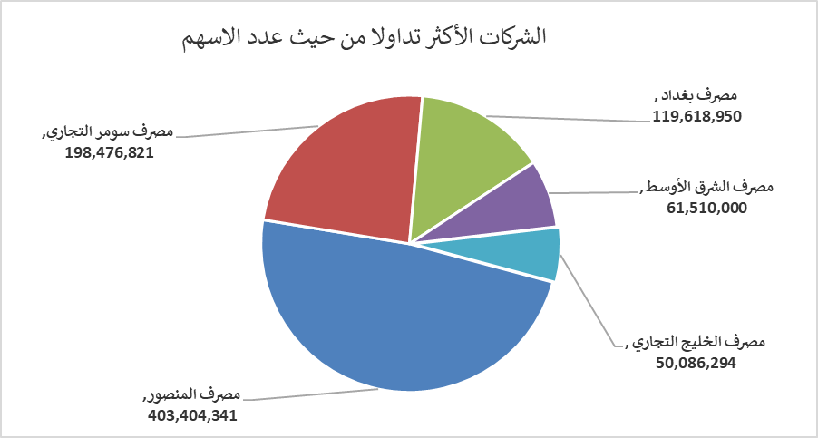
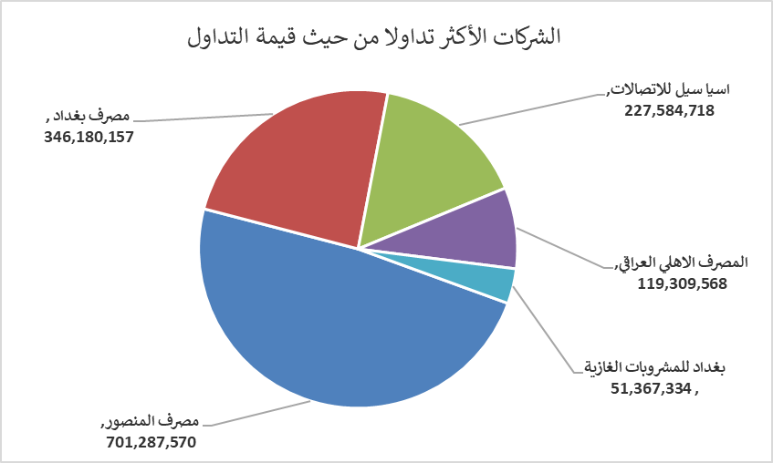
الشركات الأكثر ارتفاعاً وانخفاضاً
جلسة الثلاثاء 2026/5/12

نسبة التغير لاسعار الاغلاق الاكثر ارتفاعاً |  |  |  | نسبة التغير لاسعار الاغلاق الاكثر انخفاضاً
اسم الشركة | اغلاق | التغير(%) | الاسهم المتداولة | اسم الشركة | اغلاق | التغير (%) | الاسهم المتداولة
مصرف الموصل للاستثمار | 0.150 | 7.14 | 2,100,100 | مصرف سومر التجاري | 0.190 | -5.00 | 198,476,821
مصرف كوردستان الدولي الاسلامي | 1.110 | 2.78 | 100,000 | العراقية لتصنيع التمور | 2.190 | -4.78 | 159,153
انتاج الالبسة الجاهزة | 2.250 | 2.27 | 4,986,271 | الحمراء للتامين | 4.500 | -4.26 | 5,000
بابل للانتاج الحيواني والنباتي | 10.000 | 1.11 | 147,792 | المواد الانشائية الحديثة | 1.200 | -4.00 | 600,000
فندق فلسطين | 18.450 | 1.10 | 105,108 | مصرف اشور الدولي | 0.250 | -3.85 | 8,790,190

الشركات الاكثر نشاطا حسب الاسهم المتداولة (حجم التداول) |  |  |  | الشركات الاكثر نشاطا حسب القيمة المتداولة
اسم الشركة | اغلاق | التغير(%) | الاسهم المتداولة | اسم الشركة | اغلاق | التغير (%) | القيمة المتداولة
مصرف المنصور | 1.730 | -1.14 | 403,404,341 | مصرف المنصور | 1.730 | -1.14 | 701,287,570
مصرف سومر التجاري | 0.190 | -5.00 | 198,476,821 | مصرف بغداد | 2.850 | -2.73 | 346,180,157
مصرف بغداد | 2.850 | -2.73 | 119,618,950 | اسيا سيل للاتصالات | 16.950 | -0.24 | 227,584,718
مصرف الشرق الأوسط | 0.090 | 0.00 | 61,510,000 | المصرف الاهلي العراقي | 3.950 | 0.00 | 119,309,568
مصرف الخليج التجاري | 0.340 | 0.00 | 50,086,294 | بغداد للمشروبات الغازية | 6.180 | 0.00 | 51,367,334

